Guide
RISK MANAGEMENT
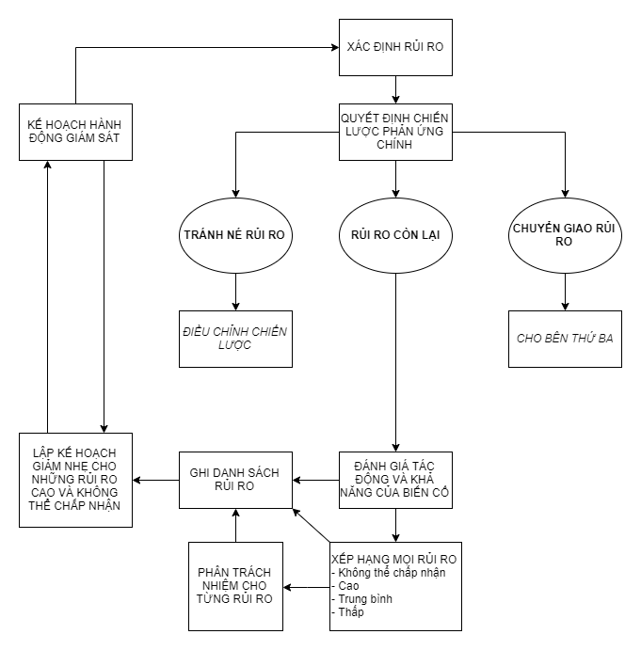

MỤC | MỤC ĐÍCH | NỘI DUNG | GHI CHÚ
XÁC ĐỊNH RỦI RO | Tổ chức họp để xác định những rủi ro ban đầu của dự án, tìm câu trả lời cho câu hỏi: "Điều gì có thể sai vào mọi thời điểm trong dự án" Một số câu hỏi để đánh giá rủi ro, nếu câu trả lời là "KHÔNG", hãy hỏi cần phải hoàn tất điều gì | Quyền hạn của người quản lý dự án đã được thiết lập chưa?
 |  | Thành viên dự án được xác định đầy đủ chưa?
 |  | Team dự án có hiểu mục đích dự án không?
 |  | Các bên liên quan của dự án đã được xác định chưa?
 |  | Trách nhiệm quản lý các bên liên quan đã được phân bổ chưa?
 |  | Mục tiêu dự án đã được thiết lập chưa?
 |  | Có thời hạn rõ ràng và khung thời gian cho dự án không?
 |  | Có tuyên bố phạm vi công việc không?
 |  | Những giới hạn của dự án có được thiết lập rõ ràng không? (Chúng ta sẽ không làm những gì?)
 |  | Có tác động nào nếu dự án thất bại không?
 |  | Hiện có những kỹ năng phù hợp trong team không?
 |  | Tất cả những hạn chế của dự án đã được xác định chưa?
 |  | Có thể xác định những hậu quả do hoàn thành trễ không?
 |  | Tất cả những giai đoạn chính đã được xác định rõ chưa?
 |  | Những yếu tố phụ thuộc của giai đoạn chính đã được thiết lập chưa và nhất trí chưa?
 |  | Thời lượng cho các giai đoạn chính đã được nhất trí và chấp thuận chưa?
 |  | Tiến độ dự án có thực tế và khả thi không?
 |  | Những trách nhiệm đối với các giai đoạn chính đã được phân bổ và chấp nhận chưa?
 |  | Có sẵn nguồn lực một cách hợp lý không?
 |  | Các tiêu chí nguồn lực có được thiết lập rõ ràng không?
 |  | Quy trình dự án đã được thiết lập và hiểu rõ chưa?
CHIẾN LƯỢC PHẢN ỨNG CHÍNH | Cùng với team xem lại danh sách rủi ro và chia chúng thành ba danh sách | Rủi ro tránh được: những rủi ro bạn có thể tránh được bằng cách xem lại cách tiếp cận dự án. Bạn có thể phải điều chỉnh lại tiến độ ban đầu
 |  | Rủi ro chuyển giao: những rủi ro có thể được chuyển cho bên thứ ba để quản lý và giám sát như nhà cung cấp và khách hàng
 |  | Rủi ro còn lại: những rủi ro có thể được quản lý và giám sát trong team dự án
ĐỊNH LƯỢNG RỦI RO | Khả năng xuất hiện | Thấp: Gần như không xảy ra
 |  | Trung bình: Có thể xảy ra nhưng không cao
 |  | Cao: Khả năng xảy ra cao
 |  | Rất cao: Gần như chắc chắn xảy ra
 | Tác động đối với dự án nếu rủi ro xảy ra | RẤT CAO: ảnh hưởng đến tiến độ và chi phí dự án rất lớn
 |  | CAO: ảnh hưởng đáng kể đến tiến độ và chi phí dự án
 |  | TRUNG BÌNH: ảnh hưởng ít nghiêm trọng đến tiến độ, ảnh hưởng đôi chút đến chi phí
 |  | THẤP: ảnh hưởng đôi chút đến tiến độ, ít ảnh hưởng đến chi phí
MỨC ĐỘ RỦI RO | Rủi ro không thể chấp nhận | Dấu hiệu cho một thảm họa tiềm tàng. Không thể tiến hành dự án nếu không có vài hành động tức thời thì để giảm khả năng xuất hiện rủi ro, hoặc với các chiến lược thay thế, hoặc thực hiện quyết định quan trọng về chi phí, tiến độ hay phạm vi.
 | Rủi ro cao | Tác động lớn đến tiến độ và chi phí dự án. Hậu quả nghiêm trọng còn tác động lên các dự án liên quan. Phải được giám sát thường xuyên và cẩn thận. Xác định những hành động giảm nhẹ khả thi mà bạn có thể thực hiện lúc này để giảm mức độ hoặc giảm thiểu tác động.
 | Rủi ro trung bình | Tác động đáng kể lên dự án. Có thể không ảnh hưởng trực tiếp tới tiến độ. Xem lại ở mỗi cuộc họp dự án và đánh giá mức độ. Theo dõi thường xuyên để đảm bảo nó không ảnh hưởng gián tiếp hoặc trở thành RỦI RO CAO.
 | Rủi ro thấp | Không tác động nghiêm trọng đến dự án. Theo dõi thường xuyên để đánh giá và giám sát những rủi ro thấp có thể đảo ngược hoàn toàn.
 | Thang điểm rủi ro | Điểm rủi ro = (Khả năng của rủi ro) x (Tác động của rủi ro)

